Sheet1
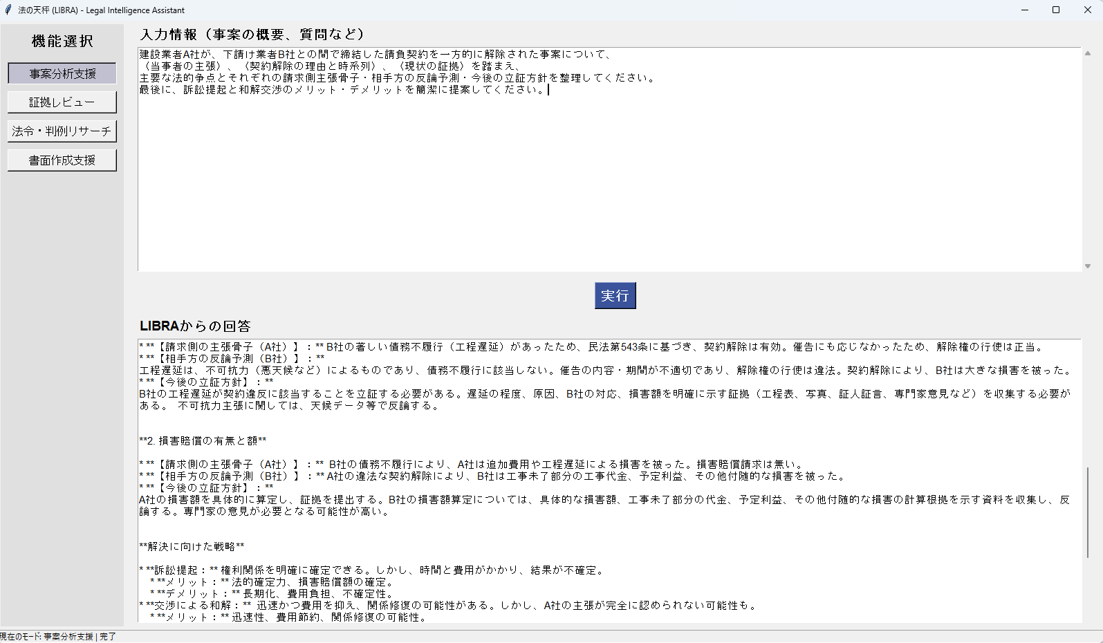
建設業者A社が、下請け業者B社との間で締結した請負契約を一方的に解除された事案について、
〈当事者の主張〉、〈契約解除の理由と時系列〉、〈現状の証拠〉を踏まえ、
主要な法的争点とそれぞれの請求側主張骨子・相手方の反論予測・今後の立証方針を整理してください。
最後に、訴訟提起と和解交渉のメリット・デメリットを簡潔に提案してください。

## 建設業者A社と下請け業者B社間の請負契約解除事案に関する法的争点分析

**〈当事者の主張〉**

* **A社（元発注者）：** B社が契約上の義務（工程遅延、品質不備など）を著しく怠ったため、契約を解除した。
* **B社（元受注者）：** A社が正当な理由なく契約を解除したため、損害賠償を請求する。

**〈契約解除の理由と時系列〉**

仮に、以下の時系列と理由だとします。（実際の時系列と理由は提示情報に基づき修正ください）

1. 2024年1月：A社とB社が建設工事請負契約を締結。
2. 2024年4月：B社が工程を1ヶ月遅延。A社はB社に対し、催告書を送付。
3. 2024年5月：B社は工程遅延を認めるが、不可抗力によるものと主張。
4. 2024年6月：A社はB社に対し、契約解除を通知。
5. 2024年7月：B社はA社に対し、損害賠償請求を行う。

**〈現状の証拠〉**

* 請負契約書
* A社からB社への催告書
* B社からA社への工程遅延に関する説明文書
* 工事現場の写真・動画
* 天候状況に関するデータ（不可抗力主張に対する証拠）

**主要な法的争点**

**1. 契約解除の有効性**

* **【請求側の主張骨子（A社）】：** B社の著しい債務不履行（工程遅延）があったため、民法第543条に基づき、契約解除は有効。催告にも応じなかったため、解除権の行使は正当。
* **【相手方の反論予測（B社）】：** 工程遅延は、不可抗力（悪天候など）によるものであり、債務不履行に該当しない。催告の内容・期間が不適切であり、解除権の行使は違法。契約解除により、B社は大きな損害を被った。
* **【今後の立証方針】：** B社の工程遅延が契約違反に該当することを立証する必要がある。遅延の程度、原因、B社の対応、損害額を明確に示す証拠（工程表、写真、証人証言、専門家意見など）を収集する必要がある。 不可抗力主張に関しては、天候データ等で反論する。

**2. 損害賠償の有無と額**

* **【請求側の主張骨子（A社）】：** B社の債務不履行により、A社は追加費用や工程遅延による損害を被った。損害賠償請求は無い。
* **【相手方の反論予測（B社）】：** A社の違法な契約解除により、B社は工事未了部分の工事代金、予定利益、その他付随的な損害を被った。
* **【今後の立証方針】：** A社の損害額を具体的に算定し、証拠を提出する。B社の損害額算定については、具体的な損害額、工事未了部分の代金、予定利益、その他付随的な損害の計算根拠を示す資料を収集し、反論する。専門家の意見が必要となる可能性が高い。

**解決に向けた戦略**

* **訴訟提起：** 権利関係を明確に確定できる。しかし、時間と費用がかかり、結果が不確定。
* **メリット：** 法的確定力、損害賠償額の確定。
* **デメリット：** 長期化、費用負担、不確定性。
* **交渉による和解：** 迅速かつ費用を抑え、関係修復の可能性がある。しかし、A社の主張が完全に認められない可能性も。
* **メリット：** 迅速性、費用節約、関係修復の可能性。
* **デメリット：** A社の主張が部分的にしか認められない可能性。

**ADR（裁判外紛争解決手続）**：調停や仲裁などを活用することで、訴訟よりも迅速かつ低コストで解決できる可能性がある。

**結論**

本件は、契約解除の有効性と損害賠償額が争点となります。 まず、双方の主張を詳細に調査し、証拠を収集・分析することで、最適な戦略を選択する必要があります。和解交渉を試みることも有効ですが、訴訟に備えた証拠集めは必須です。

*** 注意：この分析はAIによる思考支援情報です。実際の法務戦略や判断は、必ず担当弁護士の責任において、具体的な事実関係に基づき総合的に行ってください。***

Sheet2
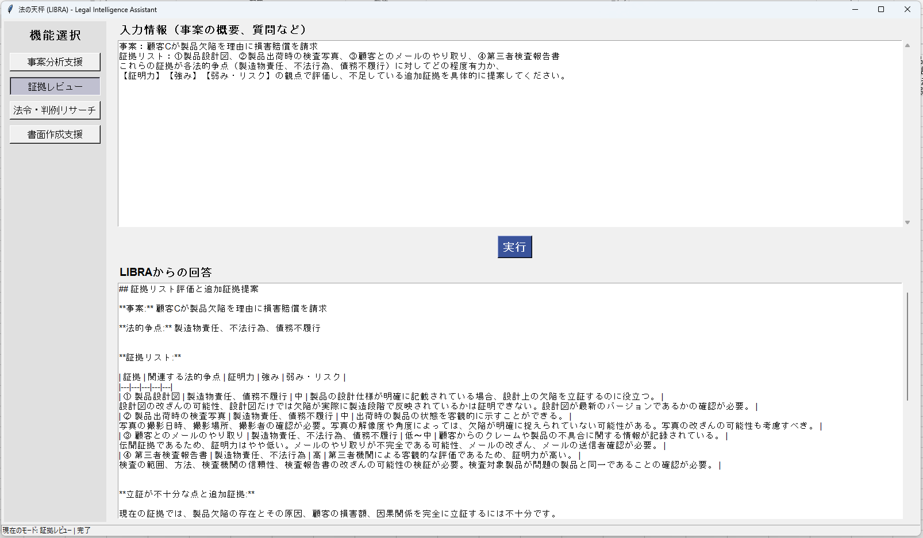
事案：顧客Cが製品欠陥を理由に損害賠償を請求
証拠リスト：①製品設計図、②製品出荷時の検査写真、③顧客とのメールのやり取り、④第三者検査報告書
これらの証拠が各法的争点（製造物責任、不法行為、債務不履行）に対してどの程度有力か、
【証明力】【強み】【弱み・リスク】の観点で評価し、不足している追加証拠を具体的に提案してください。

## 証拠リスト評価と追加証拠提案

**事案:** 顧客Cが製品欠陥を理由に損害賠償を請求

**法的争点:** 製造物責任、不法行為、債務不履行

**証拠リスト:**

| 証拠 | 関連する法的争点 | 証明力 | 強み | 弱み・リスク |
|---|---|---|---|---|
| ① 製品設計図 | 製造物責任、債務不履行 | 中 | 製品の設計仕様が明確に記載されている場合、設計上の欠陥を立証するのに役立つ。 | 設計図の改ざんの可能性、設計図だけでは欠陥が実際に製造段階で反映されているかは証明できない。設計図が最新のバージョンであるかの確認が必要。 |
| ② 製品出荷時の検査写真 | 製造物責任、債務不履行 | 中 | 出荷時の製品の状態を客観的に示すことができる。 | 写真の撮影日時、撮影場所、撮影者の確認が必要。写真の解像度や角度によっては、欠陥が明確に捉えられていない可能性がある。写真の改ざんの可能性も考慮すべき。 |
| ③ 顧客とのメールのやり取り | 製造物責任、不法行為、債務不履行 | 低〜中 | 顧客からのクレームや製品の不具合に関する情報が記録されている。 | 伝聞証拠であるため、証明力はやや低い。メールのやり取りが不完全である可能性、メールの改ざん、メールの送信者確認が必要。 |
| ④ 第三者検査報告書 | 製造物責任、不法行為 | 高 | 第三者機関による客観的な評価であるため、証明力が高い。 | 検査の範囲、方法、検査機関の信頼性、検査報告書の改ざんの可能性の検証が必要。検査対象製品が問題の製品と同一であることの確認が必要。 |

**立証が不十分な点と追加証拠:**

現在の証拠では、製品欠陥の存在とその原因、顧客の損害額、因果関係を完全に立証するには不十分です。

**追加で収集すべき証拠:**

1. **専門家の意見書:** 製品設計図と検査写真、第三者検査報告書を基に、製品に欠陥があったか、その欠陥が損害の原因となったかを判断する専門家（機械工学、材料科学など）の意見書を取得する必要があります。専門家の意見書は、裁判官を説得する上で非常に有効です。

2. **顧客の陳述書:** 顧客の具体的な損害状況（修理費用、逸失利益など）を詳細に記述した陳述書を取得する必要があります。損害額の算定根拠を示す必要があります。

3. **製品の製造工程に関する資料:** 製造工程の記録、品質管理記録、工程管理表など、製品の製造過程に関する資料を収集することで、欠陥の原因究明に役立ちます。製造工程上のミスが原因で欠陥が生じた可能性を立証するのに役立ちます。

4. **同様の製品の不具合に関する情報:** 同様の製品で同様の不具合が発生した事例があれば、その証拠を収集する必要があります。これにより、製品に設計上の欠陥があることを示唆することができる可能性があります。

5. **修理記録・メンテナンス記録:** 製品が修理された場合、その記録を収集する必要があります。修理記録は、製品の欠陥とその原因を特定する上で役立ちます。

これらの追加証拠を収集し、既存の証拠と合わせて整理することで、製造物責任、不法行為、債務不履行のいずれの法的争点に関しても、より強力な立証が可能になります。

*** 注意：この評価はAIによる参考情報です。証拠の最終的な採否や評価は、裁判所の自由心証に委ねられます。***

Sheet3
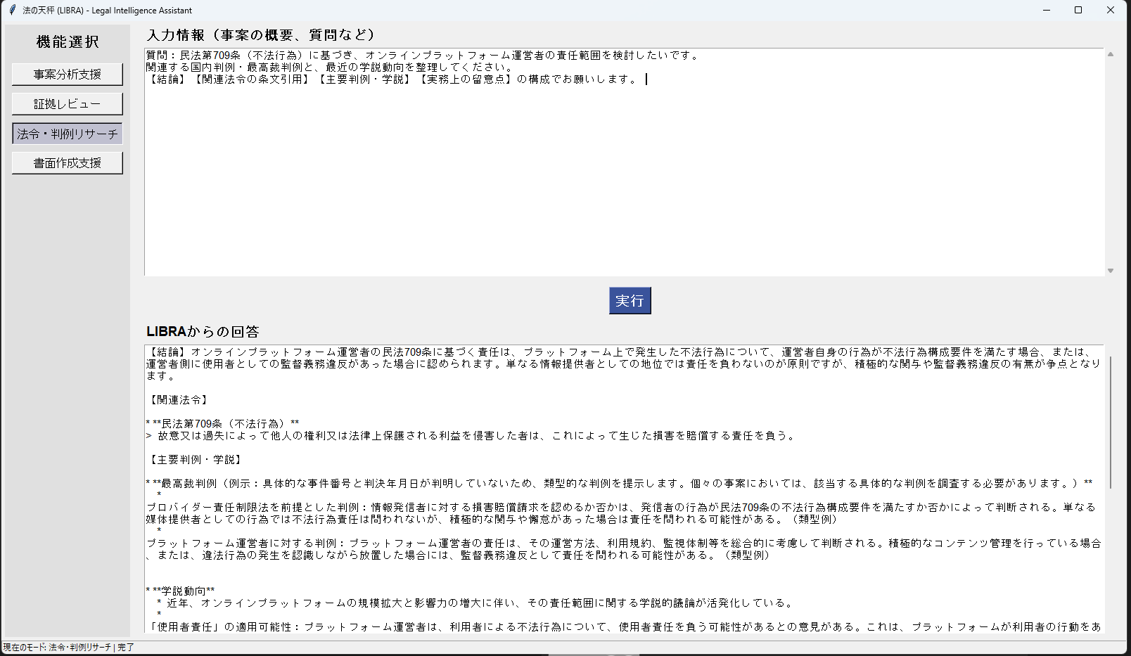
質問：民法第709条（不法行為）に基づき、オンラインプラットフォーム運営者の責任範囲を検討したいです。
関連する国内判例・最高裁判例と、最近の学説動向を整理してください。
【結論】【関連法令の条文引用】【主要判例・学説】【実務上の留意点】の構成でお願いします。

【結論】オンラインプラットフォーム運営者の民法709条に基づく責任は、プラットフォーム上で発生した不法行為について、運営者自身の行為が不法行為構成要件を満たす場合、または、運営者側に使用者としての監督義務違反があった場合に認められます。単なる情報提供者としての地位では責任を負わないのが原則ですが、積極的な関与や監督義務違反の有無が争点となります。

【関連法令】

* **民法第709条（不法行為）**
> 故意又は過失によって他人の権利又は法律上保護される利益を侵害した者は、これによって生じた損害を賠償する責任を負う。

【主要判例・学説】

* **最高裁判例（例示：具体的な事件番号と判決年月日が判明していないため、類型的な判例を提示します。個々の事案においては、該当する具体的な判例を調査する必要があります。）**
* プロバイダー責任制限法を前提とした判例：情報発信者に対する損害賠償請求を認めるか否かは、発信者の行為が民法709条の不法行為構成要件を満たすか否かによって判断される。単なる媒体提供者としての行為では不法行為責任は問われないが、積極的な関与や懈怠があった場合は責任を問われる可能性がある。（類型例）
* プラットフォーム運営者に対する判例：プラットフォーム運営者の責任は、その運営方法、利用規約、監視体制等を総合的に考慮して判断される。積極的なコンテンツ管理を行っている場合、または、違法行為の発生を認識しながら放置した場合には、監督義務違反として責任を問われる可能性がある。（類型例）

* **学説動向**
* 近年、オンラインプラットフォームの規模拡大と影響力の増大に伴い、その責任範囲に関する学説的議論が活発化している。
* 「使用者責任」の適用可能性：プラットフォーム運営者は、利用者による不法行為について、使用者責任を負う可能性があるとの意見がある。これは、プラットフォームが利用者の行動をある程度コントロールできる立場にあることを根拠としている。
* 「共同不法行為」の適用可能性：プラットフォーム運営者と利用者の両者が不法行為に関与する場合、共同不法行為として責任を問われる可能性がある。
* 「安全配慮義務」の適用：プラットフォーム運営者には、利用者に対する安全配慮義務があり、その義務違反が不法行為責任の根拠となる可能性があるとの意見もある。

【実務上の留意点】

* プラットフォーム運営者の責任を問うためには、不法行為の構成要件（違法性、損害、因果関係）を全て満たす必要がある。特に、違法性については、運営者自身の行為が違法であること、または、監督義務を怠ったことが必要となる。
* 具体的な責任範囲は、プラットフォームの種類、運営方法、利用規約、監視体制等によって異なる。
* プロバイダー責任制限法との関係：プロバイダー責任制限法は、特定電気通信役務提供者について、責任制限を認めている。しかし、この法律は、民法709条に基づく責任を完全に排除するものではない。
* 証拠収集：プラットフォーム運営者の責任を立証するためには、運営者の行為、利用者の行為、損害、因果関係などを証明する証拠を収集する必要がある。
* 下級審判決においては、プラットフォーム運営者の責任の有無について、判断が分かれるケースが見られる。最高裁判例が示されていない分野であるため、今後、判例が積み重ねられることで、責任範囲がより明確になる可能性がある。

*** 注意：この情報は学術的・参考目的で提供されるものです。法改正や新たな判例の出現により内容が古くなる可能性があります。個別の事案への適用は、必ず担当弁護士の判断で行ってください。***

Sheet4
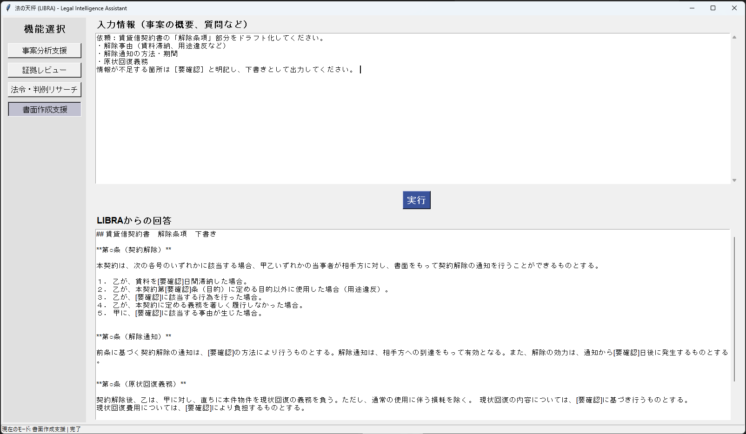
依頼：賃貸借契約書の「解除条項」部分をドラフト化してください。
・解除事由（賃料滞納、用途違反など）
・解除通知の方法・期間
・原状回復義務
情報が不足する箇所は［要確認］と明記し、下書きとして出力してください。

## 賃貸借契約書 解除条項 下書き

**第○条（契約解除）**

本契約は、次の各号のいずれかに該当する場合、甲乙いずれかの当事者が相手方に対し、書面をもって契約解除の通知を行うことができるものとする。

１． 乙が、賃料を[要確認]日間滞納した場合。
２． 乙が、本契約第[要確認]条（目的）に定める目的以外に使用した場合（用途違反）。
３． 乙が、[要確認]に該当する行為を行った場合。
４． 乙が、本契約に定める義務を著しく履行しなかった場合。
５． 甲に、[要確認]に該当する事由が生じた場合。

**第○条（解除通知）**

前条に基づく契約解除の通知は、[要確認]の方法により行うものとする。解除通知は、相手方への到達をもって有効となる。また、解除の効力は、通知から[要確認]日後に発生するものとする。

**第○条（原状回復義務）**

契約解除後、乙は、甲に対し、直ちに本件物件を現状回復の義務を負う。ただし、通常の使用に伴う損耗を除く。 現状回復の内容については、[要確認]に基づき行うものとする。 現状回復費用については、[要確認]により負担するものとする。

**（注記）**

上記は下書きであり、完成された文書ではありません。 弁護士による確認・修正が必要です。 特に[要確認]と記載されている箇所は、詳細な情報が必要となります。

